Лист1
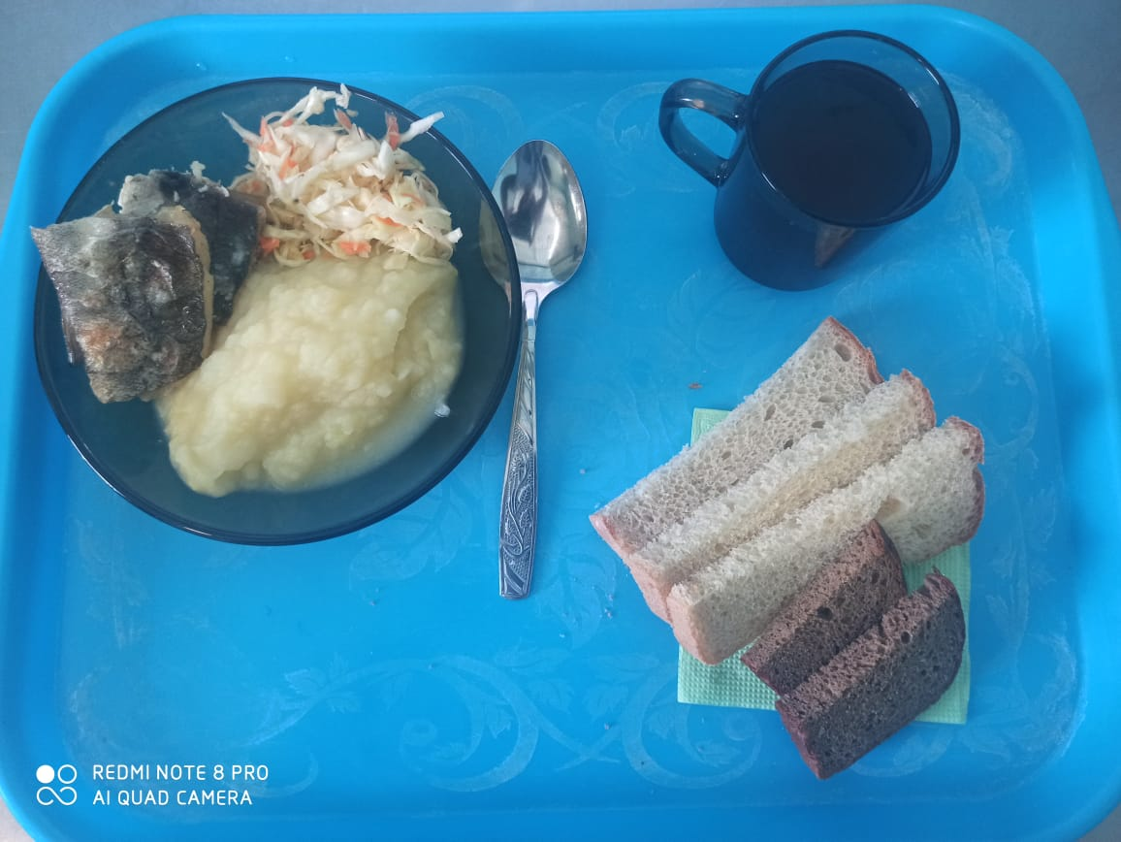
Школа | МБОУ ООШ №25 имени В.В.Буракова станицы Баракаевской |  |  | Отд./корп |  |  |  | День | 10.12.2021г

Прием пищи | Раздел | № рец. | Блюдо | Выход, г | Цена | Калорийность | Белки | Жиры | Углеводы

5-9 классы | Закуска | 4 | Салат из белокачанной капусты с морковью | 100 |  | 136.00 | 1.60 | 10.10 | 9.60
 | Гор.блюдо | 344 | Рыба запеченная | 120 |  | 160.80 | 10.26 | 8.64 | 10.42
 | Гарнир | 429 | Картофельное пюре | 180 |  | 165.60 | 3.78 | 7.92 | 19.62
 | Напиток | 508 | Компот из смеси сухофруктов | 200 |  | 110.00 | 0.80 | 0.00 | 27.00
 | Хлеб | 109 | Хлеб ржаной | 23 |  | 40.02 | 1.52 | 0.28 | 11.50
 |  | 108 | Хлеб пшеничный | 38 |  | 89.30 | 2.89 | 0.30 | 29.55
 |  |  |  |  | 58.81р. | 701.72 | 20.85 | 27.24 | 107.69
Завтрак | Закуска | 4 | Салат из белокачанной капусты с морковью | 100 |  | 136.00 | 1.60 | 10.10 | 9.60
сотрудники | Гор.блюдо | 344 | Рыба запеченная | 120 |  | 160.80 | 10.26 | 8.64 | 10.42
 | Гарнир | 429 | Картофельное пюре | 180 |  | 165.60 | 3.78 | 7.92 | 19.62
 | Напиток | 508 | Компот из смеси сухофруктов | 200 |  | 110.00 | 0.80 | 0.00 | 27.00
 | Хлеб | 109 | Хлеб ржаной | 23 |  | 40.02 | 1.52 | 0.28 | 11.50
 | Хлеб | 108 | Хлеб пшеничный | 38 |  | 89.30 | 2.89 | 0.30 | 29.55
 |  |  |  |  | 44.15р. | 701.72 | 20.85 | 27.24 | 107.69

